GRÁFICA
Dirección General de Ética e Integridad Gubernamental

CONVENIOS FIRMADOS TRIMESTRE ENERO-MARZO 2022
 | Total
Total | 2

 | TRIMESTRE | CANTIDAD | INSTITUCIÓN
 | ENERO-MARZO | 2 | CNCS-DIGEIG OGTIC-DIGEIG
 |  | 2 | TOTAL DE CONVENIOS

 | Director de Planificación y Desarrollo

Listado ENE-MAR 2022
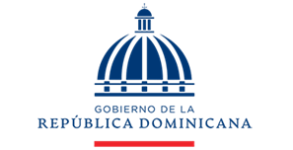

Dirección General de Ética e Integridad Gubernamental

CONVENIOS FIRMADOS TRIMESTRE ENERO-MARZO 2022

TRIMESTRE | INSTITUCIÓN
ENERO-MARZO | Oficina Gubernamental de Tecnología de la Información y Comunicación (OGTIC)
ENERO-MARZO | Centro Nacional de Ciberseguridad (CNCS)

